Sheet1
图片 | 规格包装 | 价格（含税） | 数量 | 线径
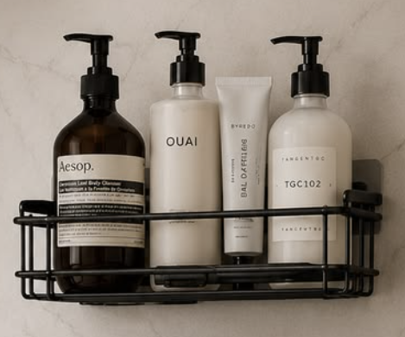 | 12个一箱，包装是带飞机孔的腰封，带无痕贴 | 6.5 | 1500

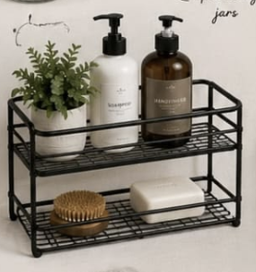 | 12个一箱，包装是带飞机孔的腰封 | 9.5 | 1500

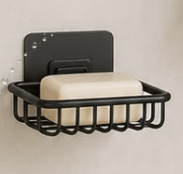 | 24个一箱，包装是带飞机孔的腰封 | 4 | 1500

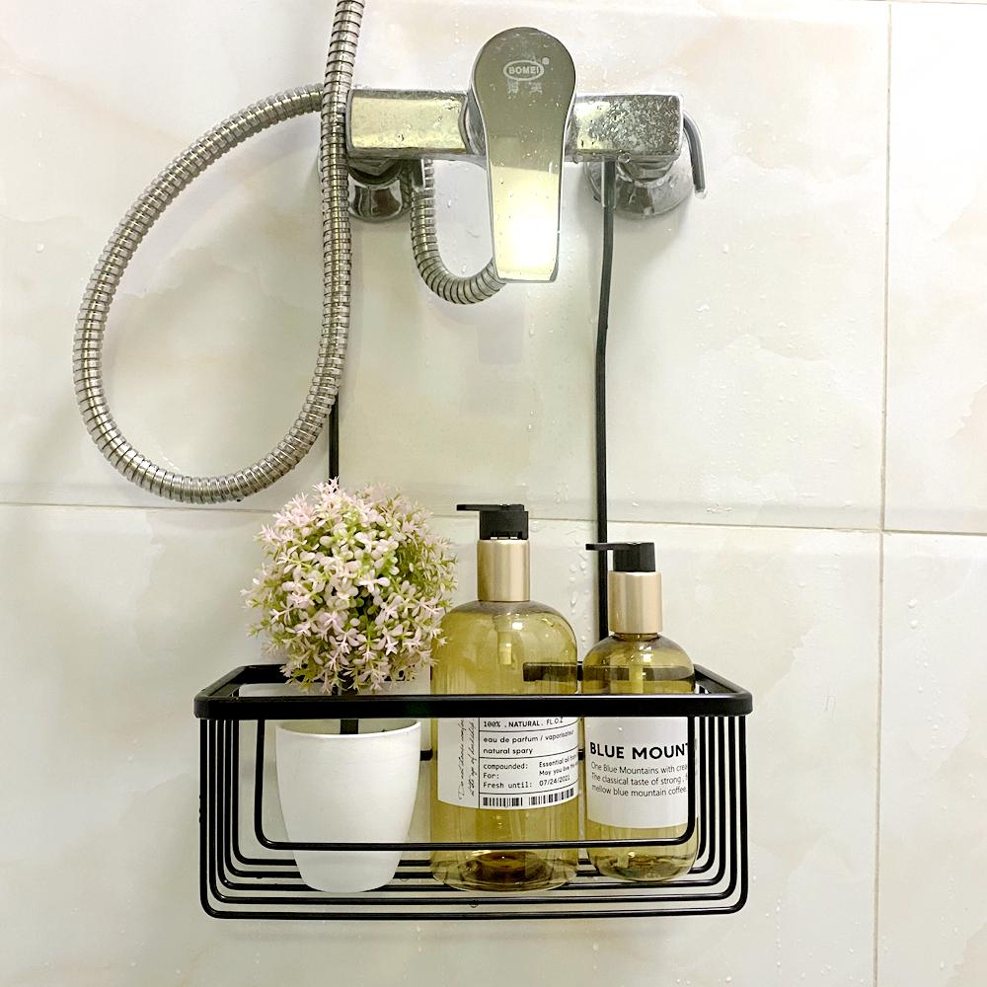 | 12个一箱，包装是带飞机孔的腰封 | 6.1 | 1500

